Metadatos
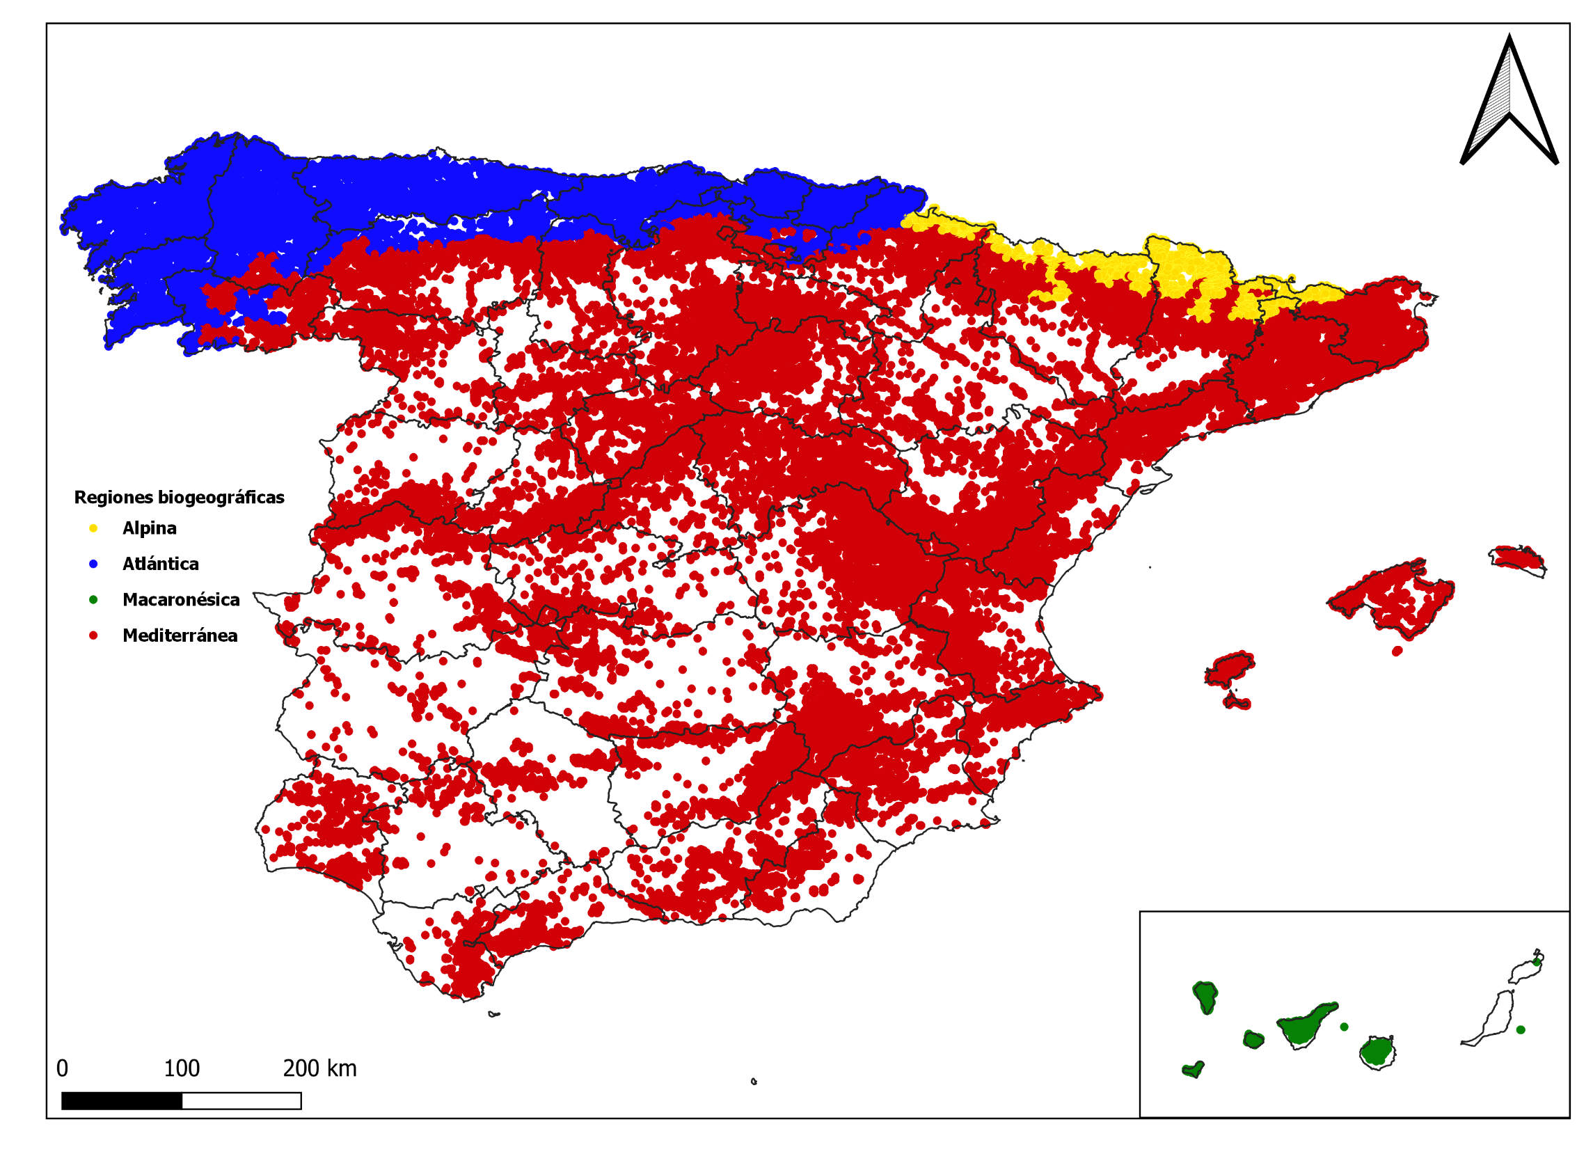
VARIABLES | TIPO DATO | EXPLICACIÓN
ID Parcela | cadena texto / numérico | [opcional] Código identificador único de parcela. El ID de parcela puede ser un número, una letra o una combinación. Utiliza el mismo ID de parcela para todos los árboles de una misma parcela
ID Árbol | cadena texto / numérico | [opcional] Código identificador único del árbol dentro de una determinada parcela. El ID de árbol puede ser un número, una letra o una combinación. Utiliza un ID de árbol único para cada árbol que pertenezca a una misma parcela, evitando repeticiones
Especie | lista desplegable | Selección de especie. Si tu especie no aparece en la lista, selecciona "Todas las especies" como valor por defecto
dbh (cm) | numérico | Diámetro normal (medido a la altura del pecho) (cm). El valor de dbh debe estar comprendido entre 7,5 y 150 cm para garantizar un buen funcionamiento del modelo
Región biogeográfica | lista desplegable | Selección de la región biogeográfica donde se encuentra el monte. Este campo es necesario para distinguir el comportamiento que puede tener una misma especie en distintas condiciones ecológicas. Las opciones son "Alpina", "Atlántica", "Macaronésica" y "Mediterránea". Al fondo de esta misma hoja tienes un mapa para consultar dónde se ubican cada una de ellas
Grado mezcla | lista desplegable | Selección del tipo de masa según las especies presentes. Has de elegir entre las opciones de masa "pura" o "mixta"; para ello considera las características de la parcela que estás evaluando y no del monte entero, ya que las condiciones de cada rodal son diferentes. Para este trabajo hemos considerado que una masa es mixta cuando la proporción conjunta de al menos dos especies supera el 90 % del área basimétrica de la parcela y la proporción de ambas especies es superior al 15 % de la misma. No importa cuál es la especie acompañante ni la proporción de mezcla
Origen masa | lista desplegable | Selección del origen de la masa. Has de elegir entre las opciones "natural" o "plantación", cuyos nombres son autoexplicativos. No importa el marco de plantación
Altura predicha (m) | numérico | Altura total del árbol predicha por el modelo (m). Ten en cuenta que este dato es una predicción y no un valor real, por lo que puede ser diferente al dato real observado. Si estás utilizando este modelo para valores de dbh comunes el modelo te dará una predicción más precisa que si lo utilizas para valores de dbh extremos, donde los errores del modelo son mayores

Distribución de las parcelas del Inventario Forestal Español por regiones biogeográficas
Los espacios en blanco indican la ausencia de datos de parcelas, pero mantienen la misma región biogeográfica que las áreas circundantes

Calculadora
Publicación original:
Vázquez-Veloso, A., Yang, S.I., Bullock, B.P., Bravo, F., 2025. One model to rule
them all: new height-diameter equations for Spanish forest species.
Manuscript in preparation.
Este archivo ha sido descargado del siguiente enlace, donde también encontrarás el mismo modelo programado en R y Python:
https://github.com/aitorvv/height-diameter_models_Spain
Si quieres obtener un resultado más completo de tu inventario, prueba nuestro simulador de gestión forestal:
Bravo, F., Ordóñez, C., Vázquez-Veloso, A., Michalakopoulos, S., 2025. SIMANFOR
cloud Decision Support System: Structure, content, and applications. Ecological
Modelling 499, 110912. https://doi.org/10.1016/j.ecolmodel.2024.110912
Contacto: aitor.vazquez.veloso@uva.es / aitorvv96@gmail.com
ID Parcela | ID Árbol | Especie | dbh (cm) | Región biogeográfica | Grado mezcla | Origen masa | Altura predicha (m)
1 | 1 | Pinus pinaster | 20.00 | Alpina | pura | natural | 9.16
1 | 2 | Pinus nigra | 20.00 | Atlántica | pura | natural | 12.47
1 | 3 | Pinus pinaster | 20.00 | Macaronésica | pura | natural | 10.75
1 | 4 | Pinus pinaster | 20.00 | Mediterránea | pura | natural | 9.49
2 | 1 | Populus alba | 15.00 | Mediterránea | pura | natural | 11.97
2 | 2 | Populus alba | 15.00 | Mediterránea | pura | plantación | 12.29
3 | 1 | Quercus robur | 30.00 | Atlántica | pura | natural | 16.81
3 | 2 | Quercus robur | 30.00 | Atlántica | mixta | natural | 16.22
...

